sec
RiKi
RiKi
RiKi
RiKi

力
5
力
4
力
3
力
2

RiKi
RiKi
RiKi
RiKi

力
1
力
15
力
30
力
60

base
RiKi
RiKi
RiKi
RiKi

力
力
力
力

RiKi
RiKi
RiKi
RiKi

力
力
力
力

BGM
WEB
PLAY

RiKi
RiKi
RiKi
RiKi
力
力
力
力


RPA
DB
TELOP

FRIEND
WORKER


RiKi
RiKi
RiKi
RiKi

力
力
力
力

RE:

11：01

RiKi
RiKi
RiKi
RiKi
力
力
力
力

GPT

文殊

日報

RiKi
文
RiKi
RiKi
RiKi
力
力
力
力

日報
殊

Monjyu

RiKi
文
RiKi
RiKi
RiKi
力
も
力
も
力

力
ん
ん

じ
ゆ
じ
ゆ

殊
MCP

Monjyu
Monjyu MCP
Monjyu MCP

RiKi
RiKi

RiKi
RiKi
力
力
力
力

AiDiy

Power of AI
Monjyu

icon
RiKi
RiKi
RiKi
RiKi
RiKi

力
力
力
力
力

REC
REC
CAM

SPEECH

Power of AI
Power of AI
Power of AI
Power of AI
Power of AI

RiKi
RiKi
RiKi
RiKi
RiKi

力
力
力
力
力

Power of AI
Power of AI
Power of AI
Power of AI
Power of AI

Prologue
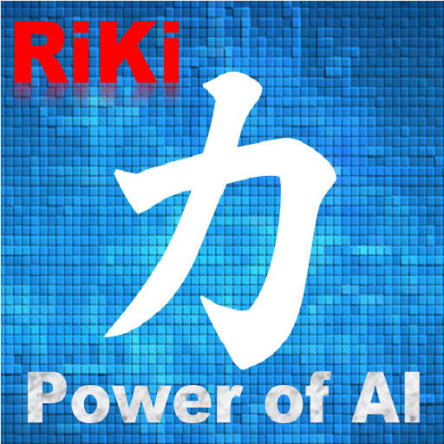
RiKi は、ＰＣを快適に操作するための、(オープンソース) ＡＩアシスタントです。
でも、Google、Siri、Alexa、クローバ、コルタナさん達とは違います。

RiKi は、音声でＰＣ操作することもできますが、その機能はまだ限定的です。
しかし、RiKiは、他のアプリと連携することを前提に設計されています。
必要があれば、Google、Siri、Alexa、クローバ、コルタナさんたちとも連携します。

(オープンソースによる) AIアシスタントの新たな時代の幕開けです。

RiKiは生まれたばかり。

あなたは、RiKiに何をさせたいですか？

Sheet1



